2.画面遷移図
システム名 |  | Gips実践演習 | 画面設計書 | 作成者 | 承認者
サブシステム名 |  | 模擬試験Webアプリ | 2.画面遷移図 | 作成日 | 承認日
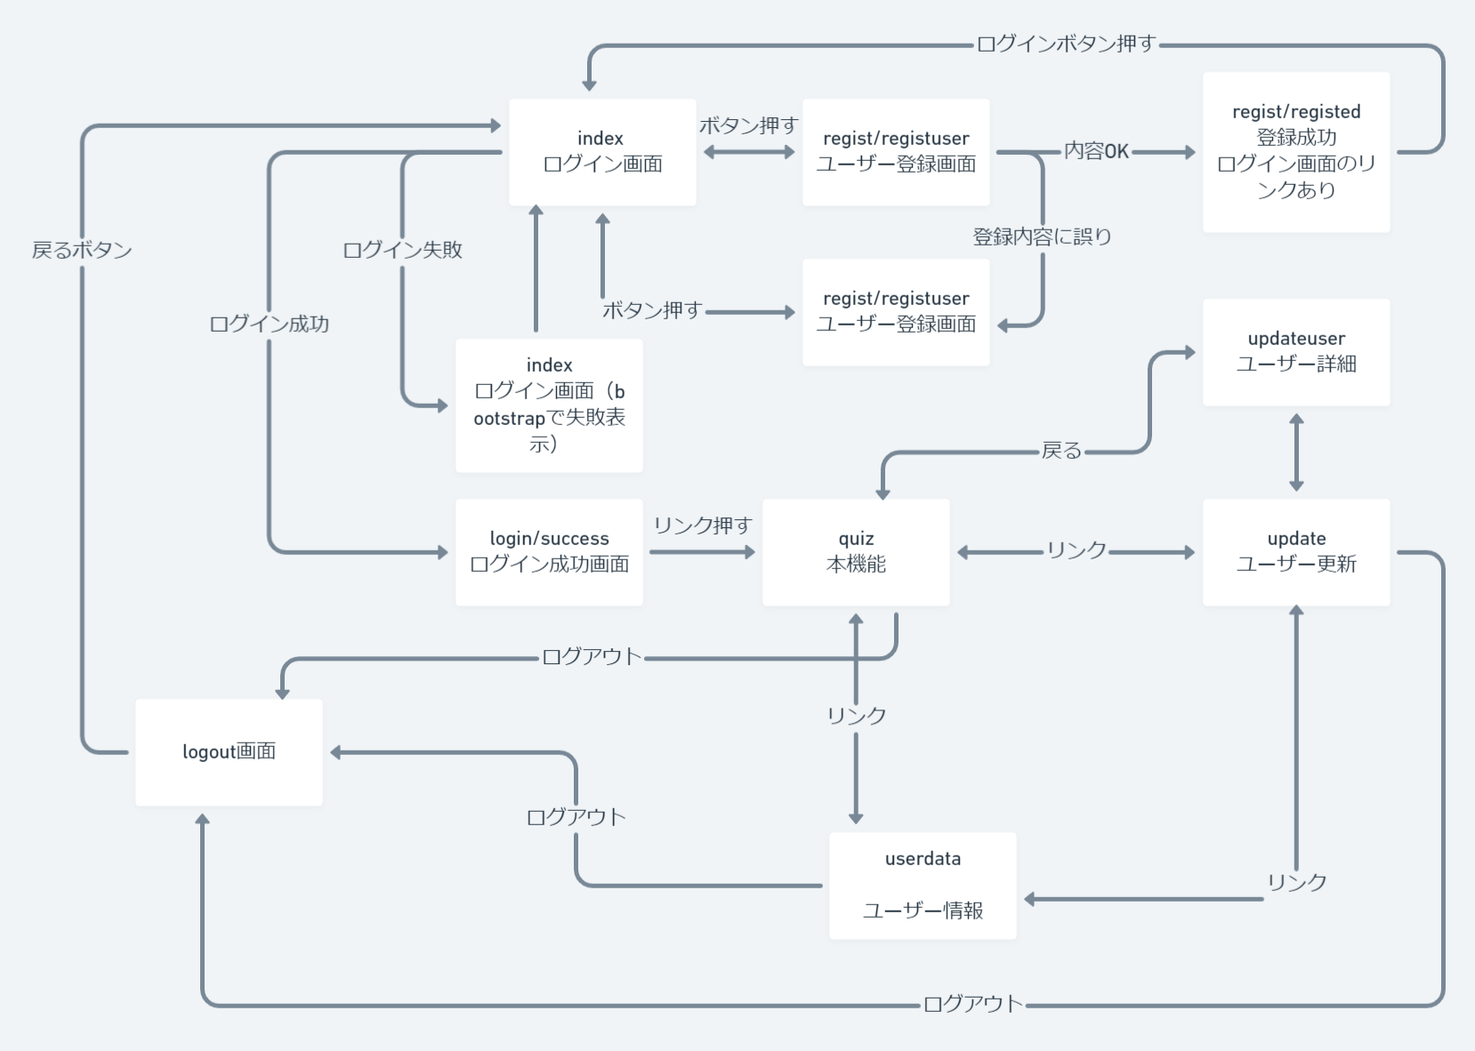

 | https://whimsical.com/E3WQCrTnBu8YK7AqNuRVBf

